Feuil1
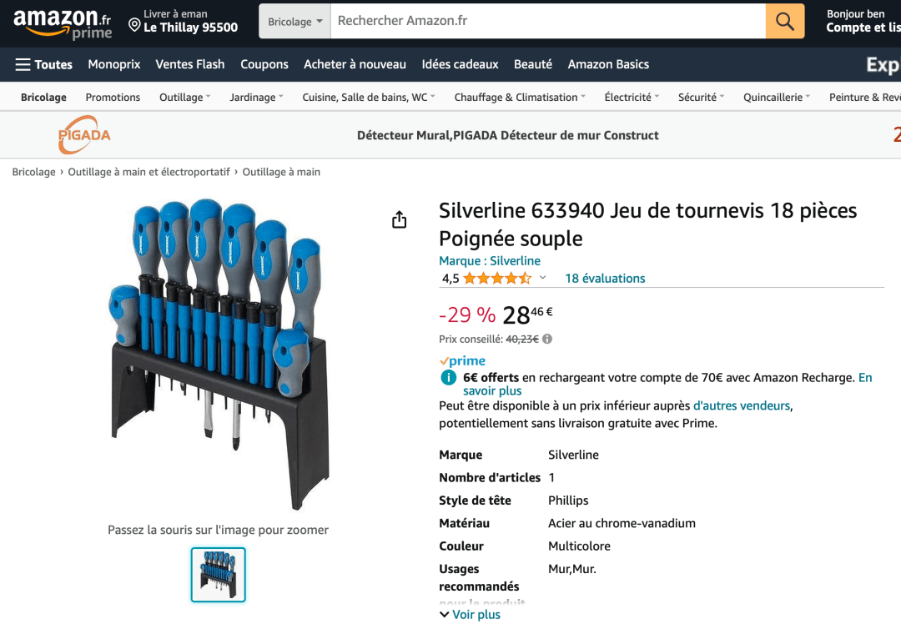
 |  |  |  |  |  | 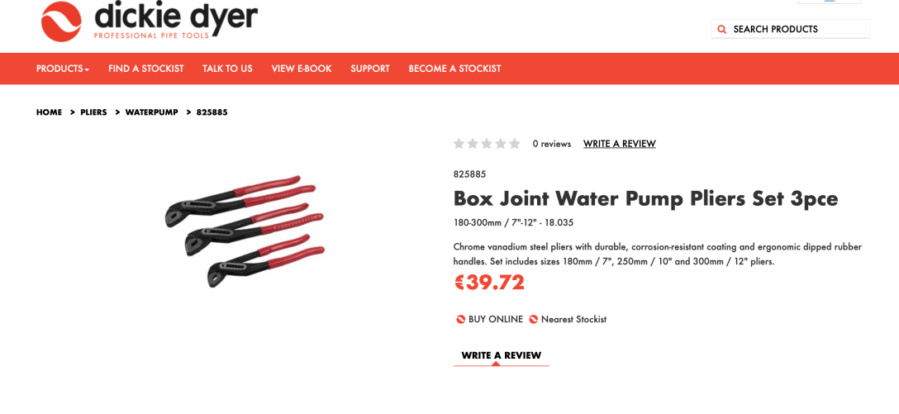
Description | Image | Quantité | Prix | Prix internet | Lien
Box Joint Water Pump Pliers Set 3pce | 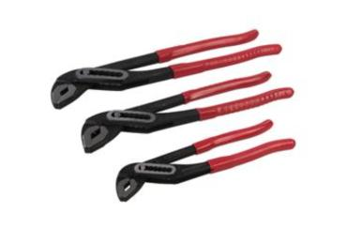 | 1500 | 10.00 € | €39.72 | https://www.dickiedyer.com/en-gb/pliers/waterpump/825885
Silverline 633940 Soft Grip Screwdriver Set 18 Piece | 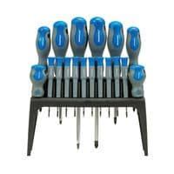 | 300 | 9.00 € | 24 | https://www.amazon.fr/Silverline-633940-tournevis-pièces-Poignée/dp/B000WTJE8I
Silverline Engineers Screwdriver Set 12pce | 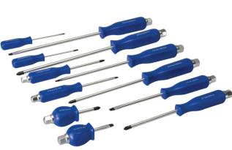 | 300 | 7.00 € | 49 | https://www.manomano.fr/p/set-de-12-tournevis-dingenieur-12-pcs-silverline-467700-1924842
Silverline Wood Rasp Set 3pce | 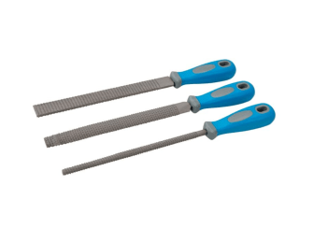 | 300 | 2.50 € | 38.99 | https://www.ebay.com/itm/265811538018
Silverline - Wood Chisel Set 3pce - 3pce | 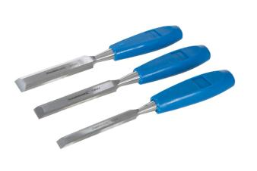 | 300 | 2.50 € | 22.95 | https://www.walmart.com/ip/Silverline-Wood-Chisel-Set-3pce-3pce/1165905284 | 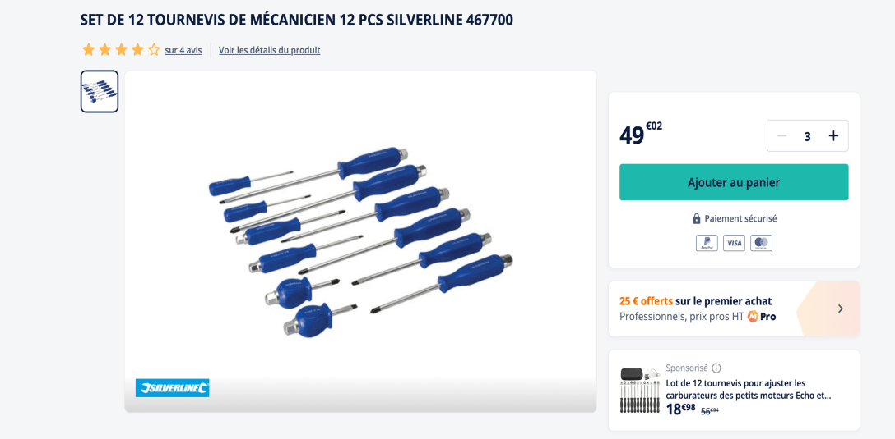
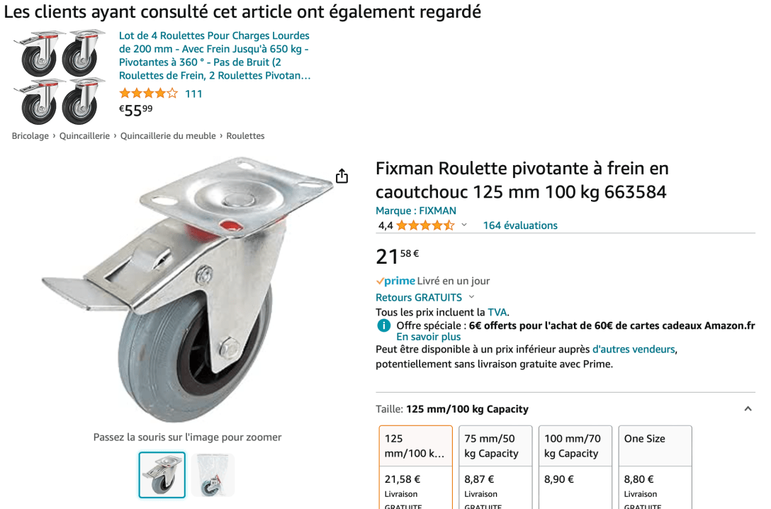
Fixman Roulette pivotante à frein en caoutchouc 125 mm 100 kg | 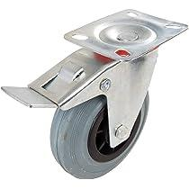 |  |  | 21 | https://www.amazon.fr/Fixman-Roulette-pivotante-caoutchouc-frein/dp/B007OXBRR6?th=1
Silverline Border Spade 970 mm | 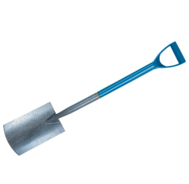 |  |  | 19.98 | https://www.ebay.fr/itm/266322146033
Muck Fork MYD Handle | 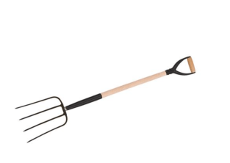 |  |  | 29.34 | https://www.silverlinetools.com/en-GB/Product/ProductDetail?ModelName=GT21
Mallet en caoutchouc dispo en tête noire et blanche avec manche en bois | 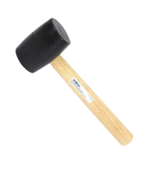 |  |  | 63.64 | https://www.ebay.com/itm/404105755039
Lampe de poche LED Silverline Box 12 pièces | 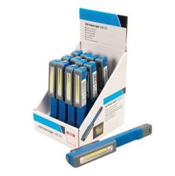 |  |  | 81.88 | https://www.amazon.com.au/Silverline-753301-12pce-Pocket-Display/dp/B07RGWLM1H | 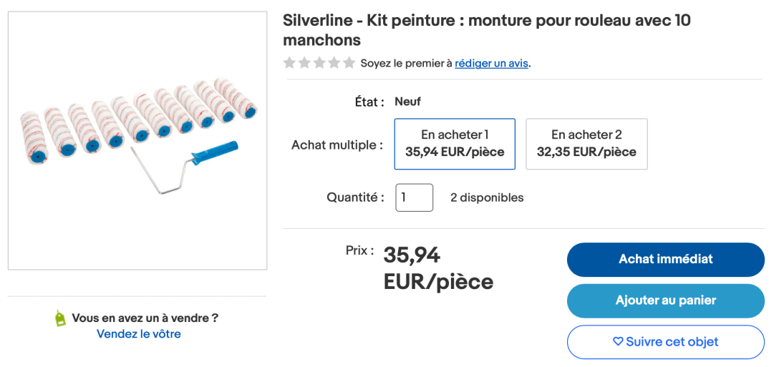
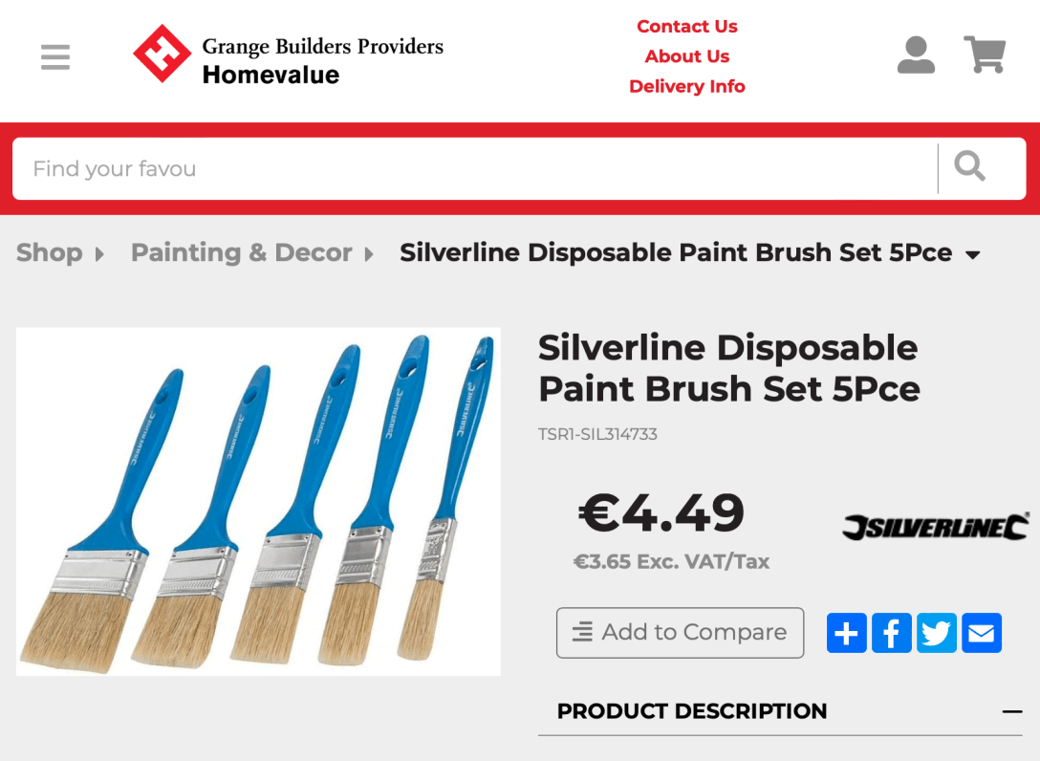
Rouleau De Peinture Extensible Silverline | 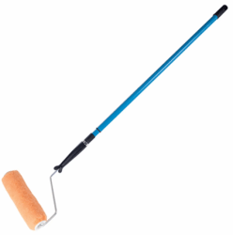 |  |  | 42.15 | https://www.yourtools.nl/gb/verfrollers/silverline-extending-paint-roller-5024763076671-2412.html
Silverline - Kit peinture : monture pour rouleau avec 10 manchons | 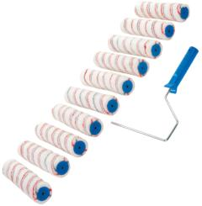 |  |  | 39.94 | https://www.ebay.fr/itm/175387443807?mkevt=1&mkcid=1&mkrid=709-53476-19255-0&campid=5338722076&customid=&toolid=10050&amdata=enc%3AAQAIAAAAkCl2LtFQJXol5XU57FVLmLdLrwkxfV7xviKc39To1JcoszbhS%2FvlqzD6NQGd2xVhOhAySDM2RbRLZJUiWhDjXujhkiu235Sku%2B9Y5335X5OZIRCUwAoBT4rPn2jdbGpWVgjTx4LTCY9Gtxnyk5uruhgtrOjo4c0aqhigW2rPt0eYDV6dF7e0naTRQISoiLbX8A%3D%3D
Ensembles de pinceaux jetables 5pce |  |  |  | €4.49 | https://grange.ie/product-detail/silverline-disposable-paint-brush-set-5pce
Total quantités : |  | 2,700

